1.玩家主动技能类型说明
1.玩家主动技能使用的基础规则

 | 玩家在游戏可使用的主动技能分为4类：普通技能、普通攻击、种族击杀技能、闪避

 | 界面相关控件说明

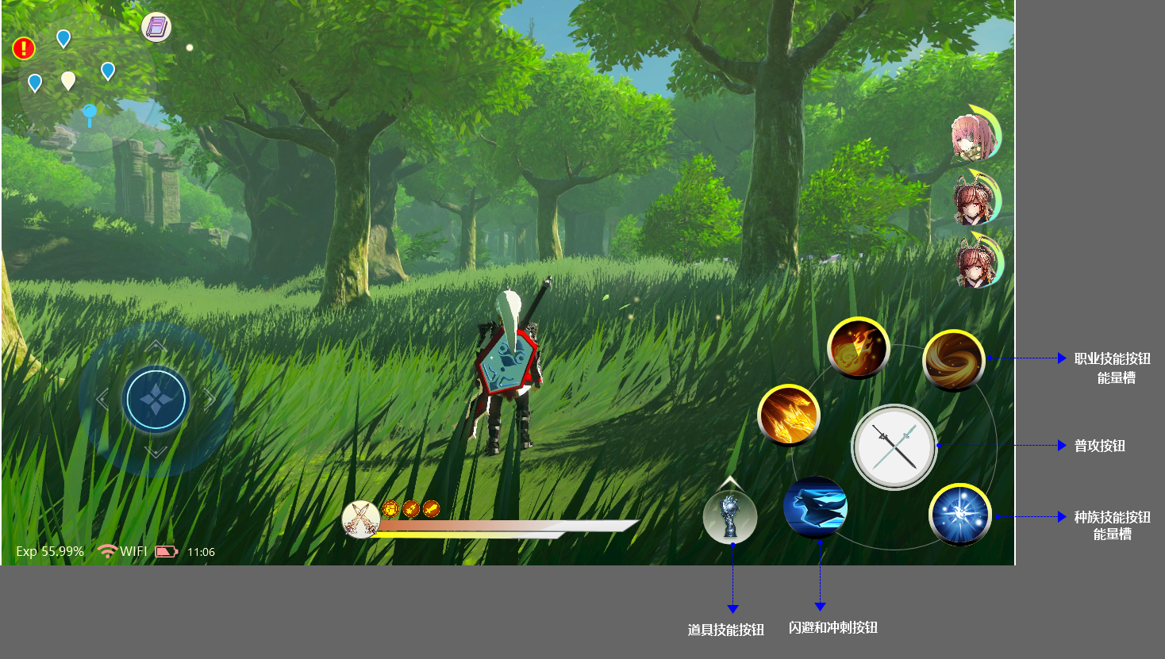

 | 如图所示
 | 1.在界面右下方区域为技能操控的主要控制区
 |  | 包括3个职业技能（暂定，有可能根据布局调整）；普攻按钮、种族技能、闪避、道具
 | 2.职业技能栏位的技能可由玩家在已获取的技能中选择放入或替换
 |  | 当栏位属于空置状态，获得可使用的新技能后自动放入
 | 3.按钮响应状态说明

 | 如上图所示
 |  | 当职业技能、必杀、道具按钮处于无法使用时，按钮置灰显示
 |  | 当处于可使用时 ，则正常显示
 |  | *之后会在对应的UI文档中详细说明，这里只简单介绍技能控件的基础状态

 | 1.普通攻击
 |  | 说明：
 |  |  | 普攻为玩家角色主要的攻击方式，包括普攻和普攻派生
 |  |  | 每种武器各自对应一套普攻Action资源
 |  | 获得方法：
 |  |  | 在装备相应武器后即可获得对应的普攻招式，部分普攻派生需要获得对应的职业才能够获得
 |  | 使用特色：
 |  |  | 普攻释放无消耗
 |  |  | 普攻可为普通技能和必杀技释放提供所需的能量值。在Skill（技能表数据）配置了对应字段
 |  | 操作方法：
 |  |  | 基础操作-攻击相关文档说明

 |  | *更换武器后，角色普攻对应的Action动画资源也将同时替换缓存中的前武器缓存，以便实现在攻击时实现流畅的感受

 | 2.普通技能（主动）
 |  | 说明：
 |  |  | 普通技能包括职业普通技能、道具普通技能
 |  |  | 用以体现职业特性和功能性的丰富
 |  | 获得方法：
 |  |  | 职业技能需要通过职业卡道具激活职业来获得对应的技能
 |  |  | 道具技能通过获得道具后获得
 |  | 使用规则：
 |  |  | 职业普通技能使用需要满足4个条件：
 |  |  | （1）角色当前状态可使用该技能。角色状态说明可查看状态机（State Machine）的相关说明
 |  |  | （2）释放时的武器需求。从Skill（技能表数据）配置字段定义是否有指定武器需求
 |  |  |  |  | 所需武器 |  |  | Skill_Need Weapon
 |  |  |  |  | Int |  |  | Skill数据表配置项，定义该技能使用是否需要指定武器类型 0 无限制 1 大剑 2单手剑……
 |  |  | （3）角色释放技能所需的能量值满足要求。从Skill（技能表数据）获取对应数据
 |  |  |  |  | 使用所需能量 |  |  | Skill_Cost Energy
 |  |  |  |  | Int |  |  | Skill数据表配置项，技能释放时所需达到的能量值。玩家的普通技能和必杀技能都需要通过累计能到到满值后才可释放
 |  |  | （4）该技能未处于公共CD中。使用普攻时普通技能会进入对应时长的CD状态，在CD状态下，不可使用普通技能

 |  |  | 道具普通技能使用和职业普通技能相比不需要武器和能量值需求
 |  |  | 但需要满足其他条件
 |  |  | （1）释放时道具数量需要满足需求。从Skill（技能表数据）配置字段定义技能对应道具、数量
 |  |  |  |  | 消耗道具 |  |  | Skill_Cost Item Id
 |  |  |  |  | Int |  |  | 填写释放该技能所需要的道具ID
 |  |  |  |  | 消耗道具数量 |  |  | Skill_Cost Item Num
 |  |  |  |  | Int |  |  | 填写释放该技能消耗的道具数量
 |  | 注：*当玩家更换武器后，根据当前武器职业，从已获得的技能中按照优先级替换之前技能栏上的技能（优先级通过Skill数据表配置相关字段）
 |  |  | 更换武器后，角色的Action动画资源也将同时替换缓存中的前技能缓存，以便实现在攻击时实现流畅的感受

 | 3.种族必杀技
 |  | 说明：
 |  |  | 也可称为必杀技或种族大招，为每个种族所特有的必杀技
 |  |  | *守护者（AI队友）也拥有必杀技，根据不同的守护者将配置不同的必杀技能，必杀技的释放由玩家控制
 |  | 获得方法：
 |  |  | 玩家创角时选择种族后激活，通过提升种族等级后获得
 |  | 使用规则：
 |  |  | （1）角色释放技能所需的能量值满足要求。从Skill（技能表数据）获取对应数据
 |  |  | （2）角色种族和技能所需种族一致。从Skill（技能表数据）获取对应数据
 |  |  | （2）必杀技可强制释放，直接中断之前的行为，如受击、使用技能等状态。从状态机（State Machine）进行配合

 | 4.闪避
 |  | 说明：
 |  |  | 点击后可进入闪避状态，在闪避动画播放过程中，有免疫时间（具体设定可查看 基础操作-闪避文档中的相关说明）
 |  | 获得方式：
 |  |  | 默认即可获得
 |  | 使用规则：
 |  |  | 需要消耗耐力才可施展

 | 2.主动技能相关属性说明

 | 2.1.技能能量值说明

 |  | 技能能量值为玩家使用职业技能和必杀技时所需累计的值

 |  | 获取方式
 |  |  | 操作获得
 |  |  |  | 1.普通攻击。主要的获取手段，每次普攻命中，职业技能和必杀技能都可获得Skill（技能表数据）中填写的对应数值的能量
 |  |  |  | 2.某些特定操作可获得指定数量的能量值（之后补充扩展）
 |  |  | 非操作获得
 |  |  |  | 1.玩家每间隔一定时间则可获得一定的能量值，公共配置项
 |  |  |  | 2.使用道具获得
 |  |  |  |  | 拥有增加能量值的道具（之后文档补充）
 |  |  |  | 3.其他方式获得
 |  |  |  |  | 装备属性、人物等级成长、技能属性等都会设计可提升获得能量数值或效率的属性。在之后涉及到对应系统再做补充
 |  |  | 相关配置
 |  |  |  | 每次普攻获得的能量值 |  |  | Skill_Get Energy
 |  |  |  |  |  |  | Skill数据表配置项，定义每次普攻命中后所获得的能量数值 Int值
 |  |  |  | 能量值上限 |  |  | Skill_Max Energy Num
 |  |  |  |  |  |  | Skill数据表配置项，定义该技能能量值上限，当达到能量值上限后将不可再次获得。 Int值
 |  |  |  |  |  |  | *此处不和使用所需能量合并在一起，主要考虑之后可突破上限后的倍率
 |  |  |  | 每秒获得能量数值 |  |  | Per second Energy Num
 |  |  |  |  |  |  | 公共配置项，定义玩家每秒获得的能量值（包括职业技能和必杀）。Int
 |  | 相关规则说明
 |  | 1 | 每个技能对应各自的能量值，分开记录。
 |  | 2 | 当能量值未满时，对应的技能图标将置灰显示
 |  | 3 | 能量获取达到上限后将不在获得，直到释放技能后再重新累计
 |  | 能力值相关属性设计（例)
 |  | 1 | 每秒获得N点能量
 |  | 2 | 攻击时获得的能量时提升N%
 |  | 3 | 进入战斗后可立即获得N点能量
 |  | 4 | 暴击时获得的能量值翻倍
 |  |  | 等……

 | 2.2.技能公共CD说明
 |  |  | 玩家使用普攻时， 则普通技能（包括道具技能）都进入公共CD中
 |  |  | 在CD状态下，技能图标将进行倒计时，如下图
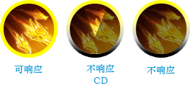

 |  |  | 必杀技、闪避在玩家使用其他行为时不会受影响，并在满足释放条件时，可随时打断播放

 |  |  | 技能公共CD为确保在释放技能时，玩家在操作时能够直观的看到该阶段输入指令的无效性，避免无操作反馈带来的不好体验
 |  |  | 每个普攻会配置对应的公共CD，可从Skill（技能表数据）对应字段获取获取
 |  | 相关配置
 |  |  | 技能公共CD |  |  | Skill_Public CD
 |  |  |  |  |  | Skill数据表配置项，定义使用普攻后，普通技能进入倒计时CD
 |  |  |  |  |  | 参数：毫秒

2.技能使用流程
玩家主动技能释放流程

 | 概述
 | 本文档用以描述技能使用流程的相关逻辑说明

 | 技能流程图
技能释放条件判断阶段
技能释放准备阶段
技能释放阶段

 | 由上图所示：
 | 1.根据技能的释放流程，可将技能分为4个阶段，分别为：技能释放条件判断阶段；技能释放准备阶段；技能释放阶段；技能结束
 |  | 技能释放条件判断阶段
 |  |  | 该阶段用于判断该技能是否处于可响应状态，从SKILL数据表和状态机获取限制条件看是否满足响应指令释放的需求
 |  | 技能释放准备阶段
 |  |  | 该阶段表示在接收到技能使用指令后，技能开始运行，相关的特效和动作开始播放
 |  | 技能释放阶段
 |  |  | 在技能释放准备阶段结束进入 技能释放阶段 时，技能开始真正的释放以及结算
 |  | 技能结束
 |  |  | 该阶段表明此时技能真正的结束。这时，技能对应的特效以及人物动作可能还会继续播放，但是技能流程已经正式结束了。也就是说，下一个技能可以执行
 | 2.在输入有效的技能指令后，根据技能的响应类型的不同，如果为立即释放的，则可跳过技能释放准备阶段，直接进入技能释放阶段，这个在下文的技能响应类型中详细说明
 | 3.BUFF在技能释放的每个阶段，都可通过调用的对应事件来触发buff效果
 |  | BUFF的命中检测、持续时间、效果走自身的逻辑，在之后的BUFF机制文档中会进行说明

 | 1.职业主动技能释放准备阶段

 | 当技能属于可响应状态，点击技能后，则进入技能释放准备阶段

 | 在该阶段需要完成
 |  | 1.技能作用目标的确定
 |  | 2.完成吟唱、进入蓄力状态

 | 职业主动技能释放准备阶段流程图

 | 由上图所示
 |  | 1.根据技能属性 Skill_Target ，确认该技能的作用目标，并在该技能范围内搜索有该类型目标
 |  |  | 技能目标。0 敌人；1 自己；2 队友；3 友方；4 所有目标
 |  | 2.在搜寻到目标后，通过攻击锁定机制确认本次技能的作用方向
 |  |  | 当目标为自己时，可跳过该步骤
 |  | 3.获取技能响应类型，确认该技能是否立即释放
 |  |  | *响应类型在子页签有详细描述，可前往查看
 |  | 4.在进入该阶段后，技能调用对应的动画资源开始播放
 |  | 3.技能释放准备阶段的时长
 |  |  | 当技能为 吟唱类型：该阶段时长=技能的吟唱时长
 |  |  | 当技能为 蓄力类型：该阶段时长=min进入蓄力状态的时长；max 蓄力最大时长
 |  |  | 相关时长数据通过Skill（技能表数据）获取

 | 2.技能释放阶段
 | 在技能释放准备阶段结束进入 技能释放阶段 时，技能开始真正的释放以及结算
 |  | 通过技能的作用方式达到技能的命中

 | 技能释放阶段流程图

 | 由上图所示：
 | 1.在技能释放阶段，根据技能作用方式：攻击框、投射物、指向命中三大类
 |  | 攻击框
 |  |  | 一般绑定在武器上，近战类，通过Action动画播放攻击框与受击框的的碰撞检测是否命中目标
 |  | 投射物（projectile）
 |  |  | 投射物为在技能释放阶段通过触发Notify_SpawnProjectile创建，根据自身机制进行单独的运算。参考页签投射物说明
 |  | 指向型
 |  |  | 指向命中可直接进行命中检测，实现方式通过BUFF机制去实现。BUFF的命中检测、持续时间、效果走自身的逻辑，在之后的BUFF机制文档中会进行说明
 | 2.在技能释放阶段，如该技能为吟唱、蓄力技能，在释放准备阶段自身或目标有进行了技能范围的调整，将重新根据 攻击锁定机制 确认目标或施法方向进行释放
 | 3.根据技能的作用类型，在命中目标后，执行对应的攻击与受击机制流程

3.响应类型说明
3.技能响应类型说明
 | 在输入使用技能指令后，根据Skill ID对应的Action在Skill（技能数据表）中获取对应的数据，用以判断该技能属于的响应类型

 | 在响应类型上共划分为3个大类
 |  |  | 立即响应
 |  |  | 吟唱响应
 |  |  | 蓄力响应
 | *当技能类型属于立即释放类型时，则直接进入技能释放阶段
 | *如技能响应类型为吟唱、蓄力，则进入技能释放准备阶段

 | 1.立即释放

 | 输入技能指令后调用对应的动画资源播放技能动画
 | 立即释放的技能可跳过 技能释放准备阶段

 | 2.吟唱释放

 | 输入技能指令后混合至对应的吟唱Action（该Action为循环动作），进入吟唱状态，在吟唱状态下，通过倒计时方式，当计时结束后释放攻击播放对应的Action动画
 |  | 吟唱状态下， 界面上会出现对应的吟唱计时条显示

 | ◎吟唱 说明
 |  | 在吟唱状态下，在指定的时间内会以对应速度蓄满进度条，吟唱时间到达则释放对应的技能
 |  | 在吟唱状态下， 界面上会出现对应的吟唱计时条显示
 | 吟唱 打断说明
 |  | 普通攻击只会削减吟唱进度条的进度，并不会打断吟唱。
 |  | 例：
 |  |  | 主动取消：
 |  |  |  | 自身使用闪避、必杀（通过Action编辑器配置可响应的操作）
 |  |  | 被动打断：
 |  |  |  | 1、带有打断机制的技能；2、造成击退、击飞、浮空、眩晕、麻痹等效果的攻击
 | ◎吟唱 属性
 |  | Skill_Chant Length
 |  |  | 吟唱时长。完成吟唱可释放技能。根据不同的技能配置不同的时长，通过技能表配置，int值，填写对应的秒数
 |  | Skill_Chant Time Num
 |  |  | 进度条总长度数值。定义本次吟唱所需要的总能量数值，在吟唱时，根据吟唱时长和该数值获得每秒增加的进度条数值
 |  |  | 通过技能表配置，int值，填写对应的秒数
 |  | Chant Hit Reduce
 |  |  | 每次攻击削减吟唱进度的数值，Int值，公共配置，填写每次攻击削减的进度条数值

 | 3.蓄力释放

 | 输入攻击指令后混合至对应的蓄力Action（该Action为循环动作），进入蓄力状态，每保持一定时间的蓄力状态，则阶段增加，直到达到最大阶段，则自动或手动释放攻击播放对应的Action动画

 | 蓄力阶段
 |  | 不同的蓄力攻击对应不同的蓄力阶段，通过读取技能表获得
 |  |  | 通过获得技能可提升蓄力的阶段，目前暂定最大阶段为3层
 |  | 蓄力阶段的增加通过持续保持蓄力状态时间提升提升阶段，达成指定时长后，则阶段+1
 |  | 每层所需的时长不同，通过读取技能表获得对应数值

 | 蓄力阶段充能时间说明（可参考下图）
 |  | 当玩家进入蓄力状态后，则开始累积蓄力时长，达成指定时长后，则蓄力阶段+1

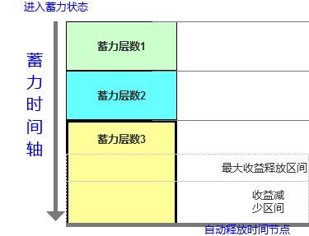
 |  |  |  |  | 相关配置说明
 |  |  |  |  | 蓄力阶段序号
 |  |  |  |  |  | Int值。0=第一阶段，1=第二阶段，以此类推。
 |  |  |  |  | 蓄力时长
 |  |  |  |  |  | 填写该蓄力阶段所需要的时长，填写的值为本阶段充能所需时间，单位毫秒
 |  |  |  |  | 注：玩家一旦进入蓄力状态，则是蓄力第一阶段，故蓄力第一阶段对应的充能时间应为0
 |  |  |  |  |  | 技能表中充能时间可不填，直接读取公共配置中进入蓄力状态的时间
 |  |  |  |  | 前置蓄力阶段
 |  |  |  |  |  | 只有达成上一阶段的时长，才能自动进入下一阶段
 |  |  |  |  |  | 填写上一阶段的蓄力技能ID
 |  |  |  |  | 蓄力收益
 |  |  |  |  |  | 蓄力阶段越高，则收益越高，此处配置值阶段对应的收益数值倍率，对该技能的收益进行百分比的加成
 |  |  |  |  |  | 填写填写临时BUFF ID或百分比数值
 |  |  |  |  | 自动释放时间节点
 |  |  |  |  |  | 当达到当前蓄力阶段达到最高，此时继续蓄力达到当前阶段的充能上限时，则自动释放攻击播放对应的Action动画
 | 蓄力释放的方式
 |  | 1.自动释放
 |  |  | 当蓄力时间达到自动释放时间节点时，系统自动释放攻击播放对应的Action动画
 |  | 2.手动释放
 |  |  | 在进入蓄力状态下，玩家可在任意的时间点主动松开攻击按钮，释放攻击播放对应的Action动画
 |  |  | 根据玩家释放攻击的所在阶段，本次攻击获得对应的增益加成

 | ◎蓄力 属性
 |  | Skill_Charge Length
 |  |  | 进入蓄力状态时长。玩家一旦进入蓄力状态，则是蓄力第一阶段，填写进入蓄力状态所需要的时间，单位毫秒
 |  | Skill_Charge Level
 |  |  | 蓄力阶段。蓄力阶段序号，定义当前的蓄力等级，Int值。0=第一阶段，1=第二阶段，以此类推。
 |  | Charge Charge Time
 |  |  | 每阶段充能时长。阶段对应的充能所需时长，不同的蓄力技能和阶段对应不同的充能时长，通过技能表配置，单位毫秒
 |  | Skill_Charge Length Max
 |  |  | 自动释放时间节点。当达到当前蓄力阶段达到最高，则自动释放攻击播放对应的攻击动画，此处填写该技能整个蓄力的时间值

